Tabelle1
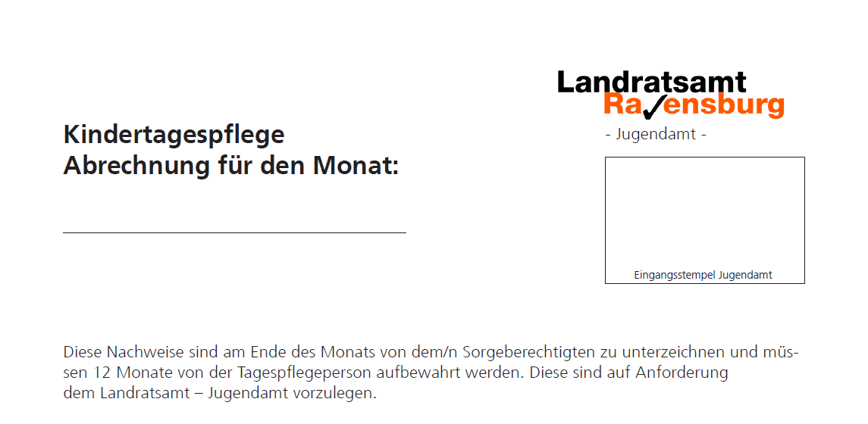

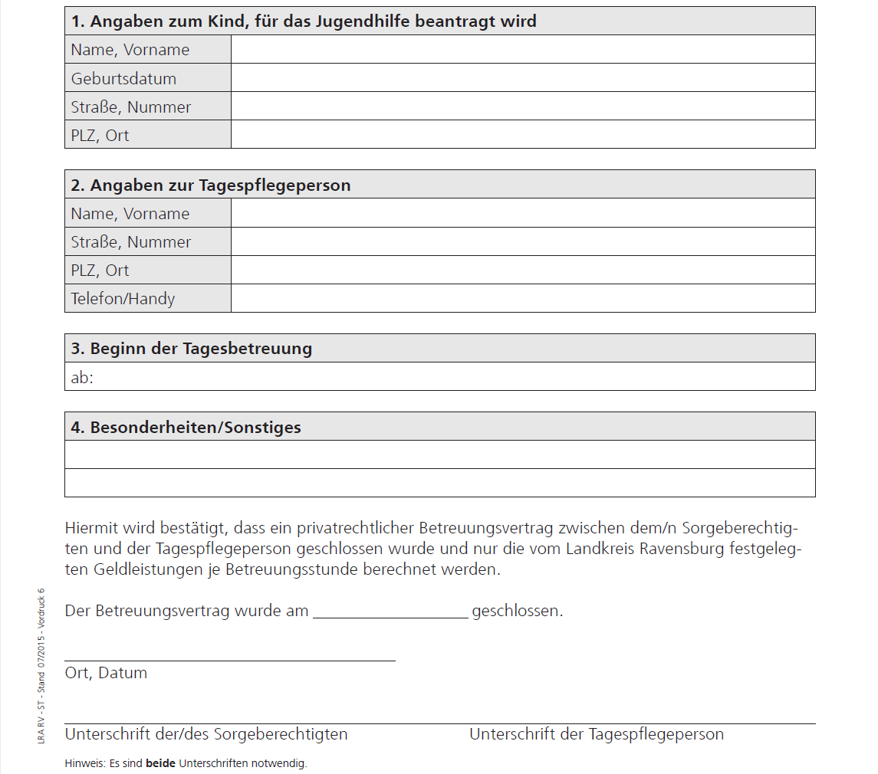

Tatsächliche Betreuungszeiten durch die Tagespflegeperson
Tag | Datum | Uhrzeiten eintragen (mit Doppelpunkten, z.Bsp. 8:00) |  |  |  |  |  | Gesamt-stunden | Bemerkungen
 |  | von | bis | von | bis | von | bis
Mo |  |  |  |  |  |  |  | 0:00:00
Di |  |  |  |  |  |  |  | 0:00:00
Mi |  |  |  |  |  |  |  | 0:00:00
Do |  |  |  |  |  |  |  | 0:00:00
Fr |  |  |  |  |  |  |  | 0:00:00
Sa |  |  |  |  |  |  |  | 0:00:00
So |  |  |  |  |  |  |  | 0:00:00
Mo |  |  |  |  |  |  |  | 0:00:00
Di |  |  |  |  |  |  |  | 0:00:00
Mi |  |  |  |  |  |  |  | 0:00:00
Do |  |  |  |  |  |  |  | 0:00:00
Fr |  |  |  |  |  |  |  | 0:00:00
Sa |  |  |  |  |  |  |  | 0:00:00
So |  |  |  |  |  |  |  | 0:00:00
Mo |  |  |  |  |  |  |  | 0:00:00
Di |  |  |  |  |  |  |  | 0:00:00
Mi |  |  |  |  |  |  |  | 0:00:00
Do |  |  |  |  |  |  |  | 0:00:00
Fr |  |  |  |  |  |  |  | 0:00:00
Sa |  |  |  |  |  |  |  | 0:00:00
So |  |  |  |  |  |  |  | 0:00:00
Mo |  |  |  |  |  |  |  | 0:00:00
Di |  |  |  |  |  |  |  | 0:00:00
Mi |  |  |  |  |  |  |  | 0:00:00
Do |  |  |  |  |  |  |  | 0:00:00
Fr |  |  |  |  |  |  |  | 0:00:00
Sa |  |  |  |  |  |  |  | 0:00:00
So |  |  |  |  |  |  |  | 0:00:00
Mo |  |  |  |  |  |  |  | 0:00:00
Di |  |  |  |  |  |  |  | 0:00:00
Mi |  |  |  |  |  |  |  | 0:00:00
Do |  |  |  |  |  |  |  | 0:00:00
Fr |  |  |  |  |  |  |  | 0:00:00
Sa |  |  |  |  |  |  |  | 0:00:00
So |  |  |  |  |  |  |  | 0:00:00
 |  |  |  |  |  |  | Summe: | 0:00:00

